Sheet1
検収票
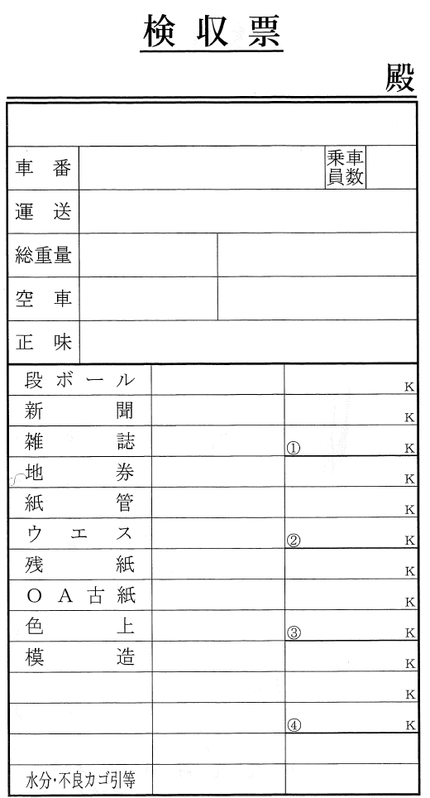

計量票入力
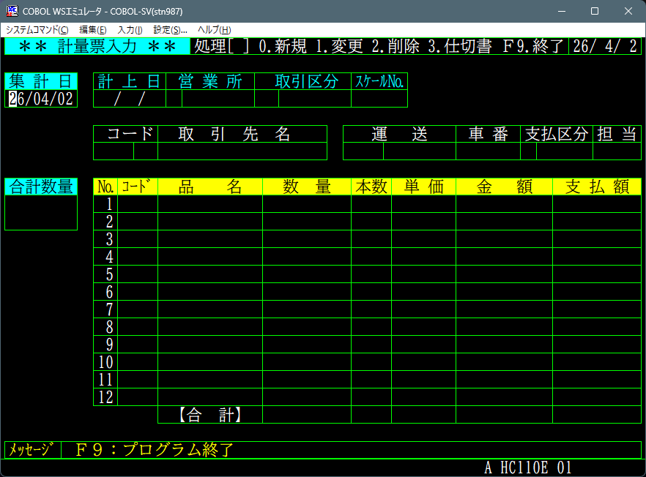

古紙回収業システムでのトラックスケールからのデータ入力について
今現在、仕入業者がトラックにて段ボール、新聞や雑誌などを搬入している。
その際、トラックスケールにて到着時の重量を計量後、１種類の商品を降ろしては計量をし前回との差をその商品の仕入数量としている。
各々の計量された値を、人間が手で計算し且つ検収票も手で記入している。
全ての商品を降ろし終えた時点で検収票を仕入業者の運転手に渡してその回の仕入作業は終了となる。
また、仕入作業終了直後に検収票の控えを元に計量票入力を行い、仕切書を印刷している。
トラックスケールの機械からRS232C経由で１秒おきに重量をパソコンで取得できる様になっているので、その値を取込みソフトで各品目の重量を計算、計量票入力と検収票の入力を行い伝票のデータベースへの登録と仕切書と検収票の印字を行いたい。
前提としてOSはWINDOWS11PRO、C#にてWINFORMを使用する。
画面は１７インチ程度のタッチパネルの画面を使用し、キーボードは極力使わないようにしたい。
画面のイメージとしては、画面右側に計量票入力のフォーム、左側1/3位に入力用フォーム。
入力用フォーム上部1/3くらいにトラックスケールから受信した重量をリアルタイムで表示をしその重量を確定するボタンを配置、下部商品名を縦に配置したリストを表示、マウスクリックもしくは画面タップで商品を選択するようにしたい、商品のリストは上下スワイプもしくはスクロールバーで上下に選択できるようにする。
また同時に複数の仕入業者が仕入作業を行うため、上記の計量票入力フォーム後入力用フォームを１セットとした画面を複数表示し、画面を切り替えられるようにモニター左端に縦長の選択用のボタンのリストを配置したい。

